CCF13 2A
 | Coût moyen | Bénéfice untaire
1
1.2
1.4
1.6
1.8
2
2.2
2.4
2.6
2.8
3
3.2
3.4
3.6
3.8
4
4.2
4.4
4.6
4.8
5
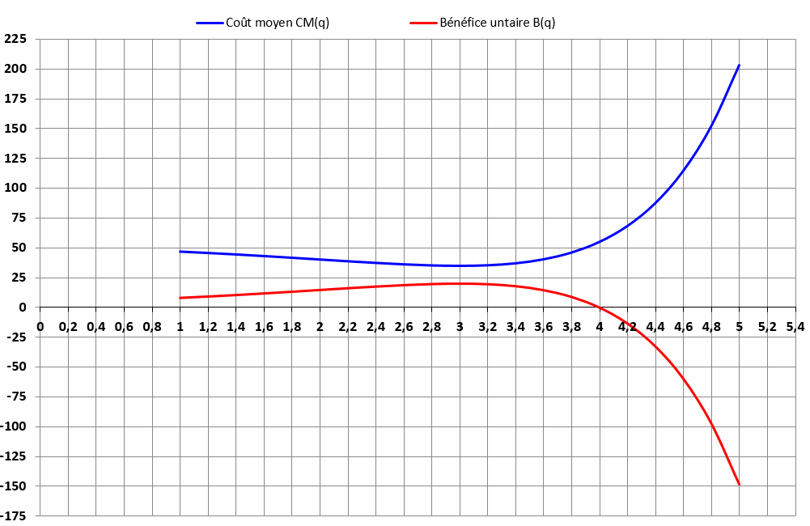
Fabrication de crème
Quantité | Coût moyen | Bénéfice untaire | Coût total
q | CM(q) | B(q) | C(q)
1
1.2
1.4
1.6
1.8
2
2.2
2.4
2.6
2.8
3
3.2
3.4
3.6
3.8
4
4.2
4.4
4.6
4.8
5

